模型选用
序号 | 模型名称 | 模型效果图 | 效果图说明 | 模型平面图 | 是否有SU | 是否保留 | 修改意见 | 处理说明 | 编号 | 大类 | SI | 尺寸（毫米，宽×深×高） | 所在目录
1 | 1.2米配件柜 |  | 同款效果图 |  | 有 | 保留 |  |  | asset-2595882 | 软装道具 | SI1.0 | 1200 × 450 × 2400 | 软装道具/SI1.0/1200mm配件柜_浅灰款__asset-2595882
2 | 1.6米配件柜 |  | 同款效果图 |  | 有 | 保留 |  |  | asset-323015 | 软装道具 | SI1.0 | 1600 × 450 × 2400 | 软装道具/SI1.0/1600mm配件柜_浅灰款__asset-323015
3 | 1.8米边桌储物柜 | 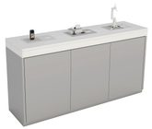 | 同款效果图 |  | 有 | 保留 |  |  | asset-752992 | 软装道具 | SI1.0 | 500 × 1800 × 1214 | 软装道具/SI1.0/1800mm边桌储物柜_带托盘及背面画面__asset-752992
4 | 1.8米边桌配件柜 | 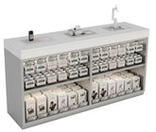 | 同款效果图 |  | 有 | 保留 |  |  | asset-34320268 | 软装道具 | SI1.0 | 500 × 1800 × 1214 | 软装道具/SI1.0/1800mm边桌配件柜_带托盘及背面画面__asset-34320268
5 | 1.8米开箱储物柜 | 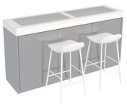 | 同款效果图 |  | 有 | 保留 |  |  | asset-666964 | 软装道具 | SI1.0 | 1069 × 1800 × 902 | 软装道具/SI1.0/1800mm开箱储物柜_含2把白色高脚凳__asset-666964
6 | 1.8米普通开箱桌 | 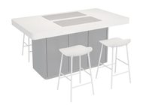 | 同款效果图 |  | 有 | 保留 |  |  | asset-1788391 | 软装道具 | SI1.0 | 1800 × 2199 × 908 | 软装道具/SI1.0/1800mm普通开箱桌_含4把白色高脚凳__asset-1788391
7 | 1.8米普通中岛桌 | 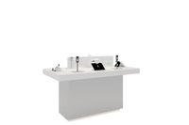 | 同款效果图 | 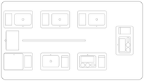 | 有 | 保留 |  |  | asset-408124 | 软装道具 | SI1.0 | 1000 × 1800 × 1327 | 软装道具/SI1.0/1800mm普通中岛桌_产品陈列A__asset-408124
8 | 1.8米普通中岛桌 |  | 同款效果图 |  | 有 | 删除 | 保留一个就够了 | 已停用：不再出现在“添加模型”列表和自动排布中；已有方案里用到的照常显示和渲染。改回“保留”并回读表格即可恢复。 | asset-408125 | 软装道具 | SI1.0 | 1000 × 1800 × 1232 | 软装道具/SI1.0/1800mm普通中岛桌_产品陈列B__asset-408125
9 | 1.8米边桌收银柜 | 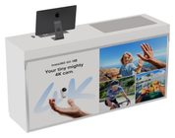 | 同款效果图 |  | 有 | 保留 | 参考其他软装绘制出效果图和平面图 | 已补：效果图用网页模型按材质渲染（品类图库/01_道具图片PNG/asset-2360478.png）；平面图按模型顶视实测绘制，外形与 1.8 米边桌系列一致（1800×500，前角 R20），左侧电脑、键盘、鼠标，右侧操作垫。 | asset-2360478 | 软装道具 | SI1.0 | 500 × 1800 × 1237 | 软装道具/SI1.0/边桌收银柜_1800mm变体_带电脑__asset-2360478
10 | 1.8米边桌收银柜 | 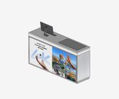 | SketchUp 预览（缺效果图） |  | 有 | 删除 | 保留一个就够了 | 已停用：不再出现在“添加模型”列表和自动排布中；已有方案里用到的照常显示和渲染。改回“保留”并回读表格即可恢复。 | asset-24498456 | 软装道具 | SI1.0 | 1800 × 500 × 1237 | 软装道具/SI1.0/边桌收银柜_1800mm变体_带背面画面__asset-24498456
11 | 培训坐凳 | 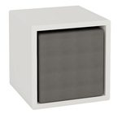 | 同款效果图 |  | 有 | 保留 |  |  | asset-569180 | 软装道具 | SI1.0 | 1250 × 1261 × 350 | 软装道具/SI1.0/培训坐凳_4件组合_白色空心款_H350变体__asset-569180
12 | 1.8米收银台 | 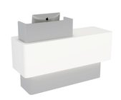 | 同款效果图 |  | 有 | 保留 | 为什么是1942mm？ | 1942mm 不是柜体尺寸：柜体实测 1780×600mm（即 1.8 米收银台，台高 900mm，含收银屏总高 1205mm）。多出的宽度来自模型离地 350mm 处一圈零厚度残留面，两侧各伸出约 81mm、前面约 46mm，是拆分 SketchUp 模型时留下的。已从网页模型中去掉并按柜体重新居中，占地现为 1786×602mm。 | asset-24488377 | 软装道具 | SI1.0 | 1786 × 602 × 1205 | 软装道具/SI1.0/收银台_白色圆角_约1942mm变体__asset-24488377
13 | 1.2米配件柜(AVBU) | 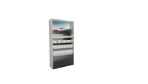 | 同款效果图 |  | 有 | 保留 |  |  | asset-24482600 | 软装道具 | SI2.0 | 1202 × 543 × 2400 | 软装道具/SI2.0/1.2米配件柜_无人机画面变体__asset-24482600
14 | 1.2米配件柜 |  | 同款效果图 |  | 有 | 保留 |  |  | asset-34327615 | 软装道具 | SI2.0 | 1200 × 540 × 2400 | 软装道具/SI2.0/1.2米配件柜_骑行画面款__asset-34327615
15 | 1.8米亮脚开箱桌 | 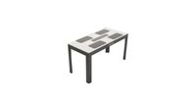 | 同款效果图 |  | 有 | 保留 | 效果图我已放上，但是可能需要抠图，把背景去掉，背景与台面颜色较相似需要注意 | 已抠图：台面与地面同色处手工描出台面轮廓，去掉地面和阴影，放到 3840×2160 透明画布（与其他 SI2.0 效果图一致），现为同款效果图。原图上的浅色水印去不掉，若有无水印原图可替换。 | asset-41277543 | 软装道具 | SI2.0 | 1800 × 1630 × 900 | 软装道具/SI2.0/1.8米亮脚开箱桌_含4把黑色高脚凳__asset-41277543
16 | 1.8米亮脚中岛桌 | 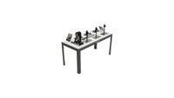 | 同款效果图 |  | 有 | 保留 | 效果图我已放上，但是可能需要抠图，把背景去掉，背景与台面颜色较相似需要注意 | 已抠图：台面与平板电脑按轮廓保留，去掉地面和阴影，放到 3840×2160 透明画布，现为同款效果图。原图上的浅色水印去不掉，若有无水印原图可替换。 | asset-41053706 | 软装道具 | SI2.0 | 804 × 1800 × 1164 | 软装道具/SI2.0/1.8米亮脚中岛桌_带产品托盘__asset-41053706
17 | 1.8米配件边柜(带托盘) | 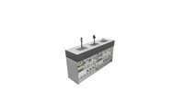 | 同款效果图 |  | 有 | 保留 |  |  | asset-33660153 | 软装道具 | SI2.0 | 1800 × 531 × 1214 | 软装道具/SI2.0/1.8米配件边柜(带托盘)_产品陈列款__asset-33660153
18 | 1.8米配件边柜（高1.3米） | 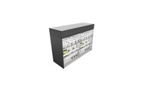 | 同款效果图 |  | 有 | 保留 |  |  | asset-28192911 | 软装道具 | SI2.0 | 1800 × 721 × 1300 | 软装道具/SI2.0/1.8米配件边柜(H1.3米)_背面品牌字__asset-28192911
19 | 1.8米普通开箱桌 | 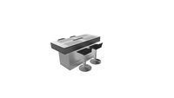 | 同款效果图 |  | 有 | 保留 |  |  | asset-16469753 | 软装道具 | SI2.0 | 1800 × 1630 × 902 | 软装道具/SI2.0/1.8米普通开箱桌_含4把黑色高脚凳__asset-16469753
20 | 1.8米普通中岛桌 | 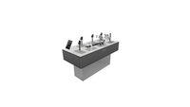 | 同款效果图 |  | 有 | 保留 |  |  | asset-24312623 | 软装道具 | SI2.0 | 1800 × 804 × 1214 | 软装道具/SI2.0/1.8米普通中岛桌_产品陈列A__asset-24312623
21 | 1.8米普通中岛桌 |  | 同款效果图 |  | 有 | 删除 | 重复了 | 已停用：不再出现在“添加模型”列表和自动排布中；已有方案里用到的照常显示和渲染。改回“保留”并回读表格即可恢复。 | asset-34276510 | 软装道具 | SI2.0 | 800 × 1801 × 1214 | 软装道具/SI2.0/1.8米普通中岛桌_产品陈列B_旋转实例__asset-34276510
22 | 1.8米收银边柜 | 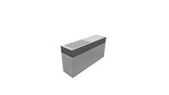 | 同款效果图 |  | 有 | 保留 |  |  | asset-33819654 | 软装道具 | SI2.0 | 1800 × 502 × 903 | 软装道具/SI2.0/1.8米收银边柜_单操作垫_未配电脑__asset-33819654
23 | 1.8米收银桌(左) | 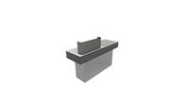 | 同款效果图 |  | 有 | 保留 |  |  | asset-24432224 | 软装道具 | SI2.0 | 1800 × 603 × 1205 | 软装道具/SI2.0/1.8米收银桌(左)_带电脑__asset-24432224
24 | 2.4米配件柜(场景) | 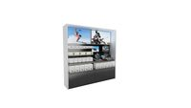 | 同款效果图 |  | 有 | 保留 |  |  | asset-36890994 | 软装道具 | SI2.0 | 2400 × 540 × 2425 | 软装道具/SI2.0/2.4米配件柜(场景)_带原模型顶部标签__asset-36890994
25 | 2.4米配件柜(场景) |  | 同款效果图 |  | 有 | 删除 | 重复了 | 已停用：不再出现在“添加模型”列表和自动排布中；已有方案里用到的照常显示和渲染。改回“保留”并回读表格即可恢复。 | asset-6799167 | 软装道具 | SI2.0 | 2400 × 540 × 2400 | 软装道具/SI2.0/2.4米配件柜(场景)_陈列变体A__asset-6799167
26 | 2.4米配件柜(AVBU) | 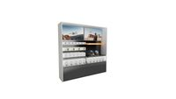 | 同款效果图 |  | 有 | 保留 |  |  | asset-36887885 | 软装道具 | SI2.0 | 2400 × 550 × 2425 | 软装道具/SI2.0/2.4米配件柜(AVBU)_带原模型顶部标签__asset-36887885
27 | 2.4米配件柜(AVBU+影石Insta360) |  | 同类参考效果图 |  | 有 | 保留 |  |  | asset-36929122 | 软装道具 | SI2.0 | 2400 × 550 × 2419 | 软装道具/SI2.0/2.4米配件柜(AVBU+影石Insta360)_混合陈列_带原标签__asset-36929122
28 | 3.6米配件柜 | 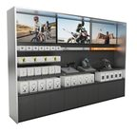 | 同款效果图 |  | 有 | 保留 |  |  | asset-15903179 | 软装道具 | SI2.0 | 3600 × 440 × 2400 | 软装道具/SI2.0/3.6米配件柜_陈列变体A__asset-15903179
29 | 3.6米配件柜(AVBU) |  | 同款效果图 |  | 有 | 保留 |  |  | asset-36857093 | 软装道具 | SI2.0 | 3600 × 550 × 2400 | 软装道具/SI2.0/3.6米配件柜_场景与AVBU陈列B__asset-36857093
30 | 0.6米产品展示台 | 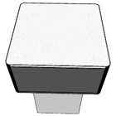 | SketchUp 预览（缺效果图） |  | 有 | 保留 |  |  | asset-36882381 | 软装道具 | SI2.0 | 600 × 600 × 900 | 软装道具/SI2.0/产品展示台_600mm方台_空台_非标延展__asset-36882381
31 | 0.6米产品展示台 | 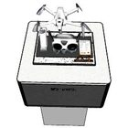 | SketchUp 预览（缺效果图） |  | 有 | 保留 |  |  | asset-37747691 | 软装道具 | SI2.0 | 600 × 603 × 1163 | 软装道具/SI2.0/产品展示台_600mm方台_ANTIGRAVITY_非标延展__asset-37747691
32 | 0.6米产品展示台 | 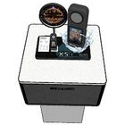 | SketchUp 预览（缺效果图） |  | 有 | 保留 |  |  | asset-37747692 | 软装道具 | SI2.0 | 600 × 601 × 1280 | 软装道具/SI2.0/产品展示台_600mm方台_X5_非标延展__asset-37747692
33 | 0.6米产品展示台 | 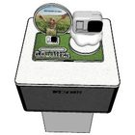 | SketchUp 预览（缺效果图） |  | 有 | 保留 |  |  | asset-37747693 | 软装道具 | SI2.0 | 600 × 601 × 1157 | 软装道具/SI2.0/产品展示台_600mm方台_GOULTRA_非标延展__asset-37747693
34 | 徕卡墙画面标识组合 |  | 同类参考效果图 |  | 有 | 保留 |  |  | asset-36929204 | 软装道具 | SI2.0 | 3489 × 16 × 1508 | 软装道具/SI2.0/徕卡墙画面与标识组合_1.99米及1.2米_不含背墙__asset-36929204
35 | 试飞台 | 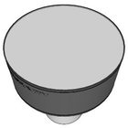 | SketchUp 预览（缺效果图） |  | 有 | 保留 |  |  | asset-16510684 | 软装道具 | SI2.0 | 800 × 799 × 921 | 软装道具/SI2.0/试飞台_直径800_H921变体__asset-16510684
36 | 字母凳 | 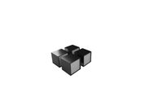 | 同款效果图 |  | 有 | 保留 |  |  | asset-15903874 | 软装道具 | SI2.0 | 1301 × 1100 × 450 | 软装道具/SI2.0/字母凳_4件组合__asset-15903874
37 | 43寸电子水牌 |  | 同款效果图 |  | 有 | 保留 |  |  | asset-2587726 | 信息化物料 |  | 550 × 350 × 1650 | 信息化物料/电子水牌_43寸_H1650__asset-2587726
38 | 43寸电子水牌 |  | 同款效果图 |  | 有 | 删除 | 重复了 | 已停用：不再出现在“添加模型”列表和自动排布中；已有方案里用到的照常显示和渲染。改回“保留”并回读表格即可恢复。 | asset-958185 | 信息化物料 |  | 638 × 536 × 1650 | 信息化物料/电子水牌_43寸_H1650_旋转实例__asset-958185
39 | 75寸横屏广告机 | 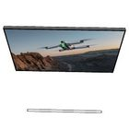 | SketchUp 预览（缺效果图） |  | 有 | 保留 |  |  | asset-11479197 | 信息化物料 |  | 1690 × 50 × 958 | 信息化物料/广告机_75寸横屏_无人机画面__asset-11479197
40 | 75寸横屏广告机 | 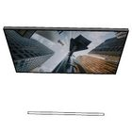 | SketchUp 预览（缺效果图） |  | 有 | 删除 | 重复了 | 已停用：不再出现在“添加模型”列表和自动排布中；已有方案里用到的照常显示和渲染。改回“保留”并回读表格即可恢复。 | asset-11479198 | 信息化物料 |  | 1690 × 50 × 958 | 信息化物料/广告机_75寸横屏_建筑画面__asset-11479198
41 | 86寸横屏广告机 | 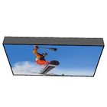 | SketchUp 预览（缺效果图） |  | 有 | 保留 |  |  | asset-11525433 | 信息化物料 |  | 1930 × 194 × 1104 | 信息化物料/广告机_86寸横屏_单板滑雪画面__asset-11525433
42 | 75寸横屏广告机 | 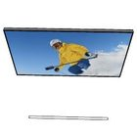 | SketchUp 预览（缺效果图） |  | 有 | 删除 | 重复了 | 已停用：不再出现在“添加模型”列表和自动排布中；已有方案里用到的照常显示和渲染。改回“保留”并回读表格即可恢复。 | asset-2245165 | 信息化物料 |  | 1690 × 50 × 958 | 信息化物料/广告机_75寸横屏_滑雪画面B__asset-2245165
43 | 98寸横屏广告机 | 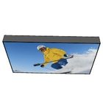 | SketchUp 预览（缺效果图） |  | 有 | 保留 |  |  | asset-2500908 | 信息化物料 |  | 2190 × 200 × 1300 | 信息化物料/广告机_98寸横屏_滑雪画面__asset-2500908
44 | 75寸竖屏广告机 | 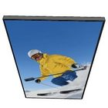 | SketchUp 预览（缺效果图） |  | 有 | 保留 |  |  | asset-2595839 | 信息化物料 |  | 958 × 50 × 1690 | 信息化物料/广告机_75寸竖屏_滑雪画面__asset-2595839
45 | 55寸竖屏广告机 | 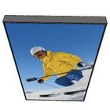 | SketchUp 预览（缺效果图） |  | 有 | 保留 |  |  | asset-2597250 | 信息化物料 |  | 717 × 71 × 1235 | 信息化物料/广告机_55寸竖屏__asset-2597250
46 | 非标横屏广告机 | 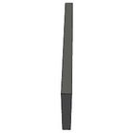 | SketchUp 预览（缺效果图） |  | 有 | 删除 |  | 已停用：不再出现在“添加模型”列表和自动排布中；已有方案里用到的照常显示和渲染。改回“保留”并回读表格即可恢复。 | asset-28104668 | 信息化物料 |  | 79 × 1142 × 645 | 信息化物料/广告机_横屏_1142x645非标规格__asset-28104668
47 | 75寸横屏广告机 | 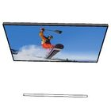 | SketchUp 预览（缺效果图） |  | 有 | 删除 | 重复了 | 已停用：不再出现在“添加模型”列表和自动排布中；已有方案里用到的照常显示和渲染。改回“保留”并回读表格即可恢复。 | asset-28115483 | 信息化物料 |  | 1690 × 50 × 958 | 信息化物料/广告机_75寸横屏_单板滑雪画面__asset-28115483
48 | 86寸横屏广告机 | 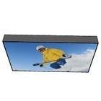 | SketchUp 预览（缺效果图） |  | 有 | 删除 | 重复了 | 已停用：不再出现在“添加模型”列表和自动排布中；已有方案里用到的照常显示和渲染。改回“保留”并回读表格即可恢复。 | asset-2932497 | 信息化物料 |  | 1930 × 194 × 1104 | 信息化物料/广告机_86寸横屏_滑雪画面__asset-2932497
49 | 65寸横屏广告机 | 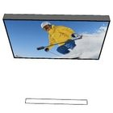 | SketchUp 预览（缺效果图） |  | 有 | 保留 |  |  | asset-3021147 | 信息化物料 |  | 1465 × 116 × 846 | 信息化物料/广告机_65寸横屏_滑雪画面__asset-3021147
50 | 75寸横屏广告机 |  | SketchUp 预览（缺效果图） |  | 有 | 删除 | 重复了 | 已停用：不再出现在“添加模型”列表和自动排布中；已有方案里用到的照常显示和渲染。改回“保留”并回读表格即可恢复。 | asset-316267 | 信息化物料 |  | 1690 × 50 × 958 | 信息化物料/广告机_75寸横屏_滑雪画面__asset-316267
51 | 75寸横屏广告机 | 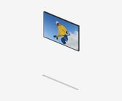 | SketchUp 预览（缺效果图） |  | 有 | 删除 | 重复了 | 已停用：不再出现在“添加模型”列表和自动排布中；已有方案里用到的照常显示和渲染。改回“保留”并回读表格即可恢复。 | asset-37758059 | 信息化物料 |  | 1691 × 50 × 958 | 信息化物料/广告机_75寸横屏_滑雪画面C_精度保留实例__asset-37758059
52 | 75寸横屏广告机 | 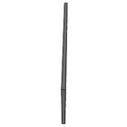 | SketchUp 预览（缺效果图） |  | 有 | 删除 | 重复了 | 已停用：不再出现在“添加模型”列表和自动排布中；已有方案里用到的照常显示和渲染。改回“保留”并回读表格即可恢复。 | asset-957634 | 信息化物料 |  | 50 × 1690 × 958 | 信息化物料/广告机_75寸横屏_旋转实例A__asset-957634
53 | 曲面LED屏 | 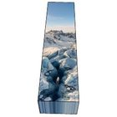 | SketchUp 预览（缺效果图） |  | 有 | 保留 |  |  | asset-11511980 | 信息化物料 |  | 821 × 3398 × 598 | 信息化物料/曲面LED屏_冰川画面_长条弯折款__asset-11511980
54 | 水下KV灯箱 | 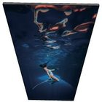 | SketchUp 预览（缺效果图） |  | 有 | 保留 |  |  | asset-11478950 | 信息化物料 |  | 933 × 30 × 2300 | 信息化物料/KV灯箱_水下画面_933x2300_A__asset-11478950
55 | 水下KV灯箱 |  | SketchUp 预览（缺效果图） |  | 有 | 保留 |  |  | asset-11525436 | 信息化物料 |  | 933 × 30 × 2300 | 信息化物料/KV灯箱_水下画面_933x2300_B__asset-11525436
56 | GO3S竖版灯箱 | 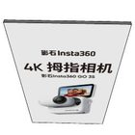 | SketchUp 预览（缺效果图） |  | 有 | 保留 |  |  | asset-1156409 | 信息化物料 |  | 933 × 30 × 1670 | 信息化物料/KV灯箱_GO3S竖版_933x1670__asset-1156409
57 | GO3S横版灯箱 | 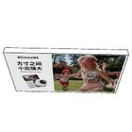 | SketchUp 预览（缺效果图） |  | 有 | 保留 |  |  | asset-2587203 | 信息化物料 |  | 2200 × 120 × 1250 | 信息化物料/KV灯箱_GO3S横版_2200x1250__asset-2587203
58 | AcePro2竖版画面 | 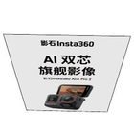 | SketchUp 预览（缺效果图） |  | 有 | 保留 |  |  | asset-569211 | 信息化物料 |  | 1200 × 0 × 1500 | 信息化物料/KV画面_AcePro2_1200x1500_平面__asset-569211
59 | AcePro2横版画面 | 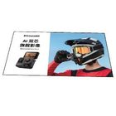 | SketchUp 预览（缺效果图） |  | 有 | 保留 |  |  | asset-754006 | 信息化物料 |  | 1700 × 980 × 0 | 信息化物料/KV画面_AcePro2_1700x980_平面__asset-754006
60 | 4.614米LED门头屏 | 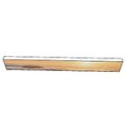 | SketchUp 预览（缺效果图） |  | 有 | 保留 |  |  | asset-11525629 | 信息化物料 |  | 4614 × 160 × 640 | 信息化物料/LED门头屏_4614mm_落日画面__asset-11525629
61 | 约7米LED门头屏 | 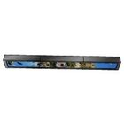 | SketchUp 预览（缺效果图） |  | 有 | 保留 |  |  | asset-2463847 | 信息化物料 |  | 7000 × 435 × 755 | 信息化物料/LED门头屏_约7000mm_滑雪全景__asset-2463847
62 | X5立体字 | 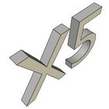 | SketchUp 预览（缺效果图） |  | 有 | 保留 |  |  | asset-1688590 | 品牌标识 |  | 412 × 412 × 359 | 品牌标识/产品标识_X5立体字__asset-1688590
63 | 影石始于敢想吊挂LOGO |  | SketchUp 预览（缺效果图） |  | 有 | 保留 |  |  | asset-1129848 | 品牌标识 |  | 1267 × 36 × 608 | 品牌标识/吊挂LOGO_影石Insta360始于敢想_1267mm__asset-1129848
64 | 影石吊挂LOGO（短吊杆） |  | SketchUp 预览（缺效果图） |  | 有 | 保留 |  |  | asset-33917980 | 品牌标识 |  | 1867 × 64 × 500 | 品牌标识/吊挂LOGO_影石Insta360_1867mm_短吊杆__asset-33917980
65 | 影石吊挂LOGO（长吊杆） |  | SketchUp 预览（缺效果图） |  | 有 | 保留 |  |  | asset-33937175 | 品牌标识 |  | 1778 × 124 × 1596 | 品牌标识/吊挂LOGO_影石Insta360_1778mm_长吊杆__asset-33937175
66 | 影翎墙面LOGO |  | SketchUp 预览（缺效果图） |  | 有 | 保留 |  |  | asset-11483499 | 品牌标识 |  | 3155 × 50 × 200 | 品牌标识/墙面LOGO_影翎ANTIGRAVITY_3155mm__asset-11483499
67 | 影石墙面LOGO |  | SketchUp 预览（缺效果图） |  | 有 | 保留 |  |  | asset-20533337 | 品牌标识 |  | 3453 × 50 × 453 | 品牌标识/墙面LOGO_影石Insta360_3453mm__asset-20533337
68 | 影石始于敢想墙面LOGO |  | SketchUp 预览（缺效果图） |  | 有 | 保留 |  |  | asset-33868330 | 品牌标识 |  | 1266 × 22 × 312 | 品牌标识/墙面LOGO_影石Insta360始于敢想_1266mm_B__asset-33868330
69 | Insta360墙面LOGO |  | SketchUp 预览（缺效果图） |  | 有 | 保留 |  |  | asset-34293910 | 品牌标识 |  | 1092 × 20 × 382 | 品牌标识/墙面LOGO_Insta360_Thinkbold_1092mm__asset-34293910
70 | ANTIGRAVITY墙面LOGO |  | SketchUp 预览（缺效果图） |  | 有 | 保留 |  |  | asset-37760531 | 品牌标识 |  | 2619 × 50 × 184 | 品牌标识/墙面LOGO_ANTIGRAVITY_2619mm__asset-37760531
71 | 影石墙面LOGO |  | SketchUp 预览（缺效果图） |  | 有 | 保留 |  |  | asset-40896298 | 品牌标识 |  | 2930 × 50 × 401 | 品牌标识/墙面LOGO_影石Insta360_2930mm__asset-40896298
72 | Insta360墙面LOGO |  | SketchUp 预览（缺效果图） |  | 有 | 保留 |  |  | asset-40910342 | 品牌标识 |  | 2027 × 50 × 385 | 品牌标识/墙面LOGO_Insta360_2027mm__asset-40910342
73 | 影石始于敢想墙面LOGO |  | SketchUp 预览（缺效果图） |  | 有 | 保留 |  |  | asset-6952129 | 品牌标识 |  | 1267 × 21 × 311 | 品牌标识/墙面LOGO_影石Insta360始于敢想_1267mm_A__asset-6952129
74 | 影石徕卡联名墙面LOGO |  | SketchUp 预览（缺效果图） |  | 有 | 保留 |  |  | asset-90000001 | 品牌标识 |  | 2400 × 30 × 509 | 品牌标识/墙面LOGO_影石Insta360徕卡联名_2400mm__asset-90000001
75 | 影石双面侧招 |  | SketchUp 预览（缺效果图） |  | 有 | 保留 |  |  | asset-568756 | 品牌标识 |  | 200 × 731 × 600 | 品牌标识/双面侧招_影石Insta360_600mm方牌__asset-568756
76 | Insta360标识画面 |  | SketchUp 预览（缺效果图） |  | 有 | 保留 |  |  | asset-3147733 | 品牌标识 |  | 500 × 0 × 100 | 品牌标识/LOGO画面_Insta360_500x100_平面__asset-3147733
77 | X3相机放大模型 |  | SketchUp 预览（缺效果图） |  | 有 | 保留 |  |  | asset-1691382 | 非标陈列 |  | 302 × 321 × 767 | 非标陈列/产品放大模型_X3相机__asset-1691382
78 | 柯基犬道具 |  | SketchUp 预览（缺效果图） |  | 有 | 保留 |  |  | asset-1567211 | 非标陈列 |  | 499 × 273 × 446 | 非标陈列/橱窗场景道具_柯基犬_带运动相机__asset-1567211
79 | 骑行模特组合 |  | SketchUp 预览（缺效果图） |  | 有 | 保留 |  |  | asset-40808068 | 非标陈列 |  | 872 × 1910 × 1891 | 非标陈列/橱窗场景道具_骑行模特及自行车_非标组合__asset-40808068
80 | 岩石道具组合 |  | SketchUp 预览（缺效果图） |  | 有 | 保留 |  |  | asset-40888228 | 非标陈列 |  | 2574 × 2688 × 799 | 非标陈列/橱窗场景道具_橙色岩石_双组_非标组合__asset-40888228
81 | 赛车服模特 |  | SketchUp 预览（缺效果图） |  | 有 | 保留 |  |  | asset-1688589 | 非标陈列 |  | 467 × 513 × 1764 | 非标陈列/橱窗模特_头盔赛车服人台__asset-1688589
82 | 2米双人沙发 |  | SketchUp 预览（缺效果图） |  | 有 | 保留 |  |  | asset-3356837 | 非标陈列 |  | 2000 × 971 × 829 | 非标陈列/休闲沙发_黑色双人款_2000mm__asset-3356837
83 | 中岛陈列柜组合 |  | SketchUp 预览（缺效果图） |  | 有 | 保留 |  |  | asset-28034994 | 非标陈列 |  | 1003 × 1807 × 1432 | 非标陈列/中岛陈列柜组合_白色_带配件柜及产品屏__asset-28034994
84 | 0.9米L形挡板 |  | SketchUp 预览（缺效果图） |  | 有 | 删除 |  | 已停用：不再出现在“添加模型”列表和自动排布中；已有方案里用到的照常显示和渲染。改回“保留”并回读表格即可恢复。 | asset-3356988 | 非标陈列 |  | 900 × 390 × 800 | 非标陈列/L形挡板_银灰圆角_900mm_用途未定__asset-3356988
85 | 1.8米单面开箱桌 |  | 品类效果图 |  | 无 | 保留 |  |  | 品类图库:1.8米单面开箱桌 | 软装道具 | SI1.0 |  | 软装道具/SI1.0/品类图库
86 | 1米边桌+收银 |  | 品类效果图 |  | 无 | 保留 |  |  | 品类图库:1.0米边桌+收银 | 软装道具 | SI1.0 |  | 软装道具/SI1.0/品类图库
87 | 1米收银台 |  | 品类效果图 |  | 无 | 保留 |  |  | 品类图库:1.0米收银台 | 软装道具 | SI1.0 |  | 软装道具/SI1.0/品类图库
88 | 2.4米配件柜 |  | 品类效果图 |  | 无 | 保留 |  |  | 品类图库:2.4米配件柜 | 软装道具 | SI1.0 |  | 软装道具/SI1.0/品类图库
89 | 3.6米配件柜 |  | 品类效果图 |  | 无 | 保留 |  |  | 品类图库:3.6米配件柜 | 软装道具 | SI1.0 |  | 软装道具/SI1.0/品类图库
90 | 0.9米收银边柜 |  | 品类效果图 |  | 无 | 保留 |  |  | 品类图库:0.9米收银边柜 | 软装道具 | SI2.0 |  | 软装道具/SI2.0/品类图库
91 | 1.2米徕卡墙 |  | 品类效果图 |  | 无 | 保留 |  |  | 品类图库:1.2米徕卡墙 | 软装道具 | SI2.0 |  | 软装道具/SI2.0/品类图库
92 | 1.5米收银边柜 |  | 品类效果图 |  | 无 | 保留 |  |  | 品类图库:1.5米收银边柜 | 软装道具 | SI2.0 |  | 软装道具/SI2.0/品类图库
93 | 1.6米配件柜 |  | 品类效果图 |  | 无 | 保留 |  |  | 品类图库:1.6米配件柜 | 软装道具 | SI2.0 |  | 软装道具/SI2.0/品类图库
94 | 1.8米储物边柜(带托盘) |  | 品类效果图 |  | 无 | 保留 |  |  | 品类图库:1.8米储物边柜(带托盘) | 软装道具 | SI2.0 |  | 软装道具/SI2.0/品类图库
95 | 1.8米储物边柜（高1.3米） |  | 品类效果图 |  | 无 | 保留 |  |  | 品类图库:1.8米储物边柜(H1.3米) | 软装道具 | SI2.0 |  | 软装道具/SI2.0/品类图库
96 | 1.8米开箱储物边柜 |  | 品类效果图 |  | 无 | 保留 |  |  | 品类图库:1.8米开箱储物边柜 | 软装道具 | SI2.0 |  | 软装道具/SI2.0/品类图库
97 | 1.8米配件边柜(不带托盘) |  | 品类效果图 |  | 无 | 保留 |  |  | 品类图库:1.8米配件边柜(不带托盘) | 软装道具 | SI2.0 |  | 软装道具/SI2.0/品类图库
98 | 1.8米收银桌(右) |  | 品类效果图 |  | 无 | 保留 |  |  | 品类图库:1.8米收银桌(右) | 软装道具 | SI2.0 |  | 软装道具/SI2.0/品类图库
99 | 3米徕卡墙 |  | 无 |  | 无 | 保留 |  |  | 品类图库:3.0米徕卡墙 | 软装道具 | SI2.0 |  | 软装道具/SI2.0/品类图库

